2020_07_data
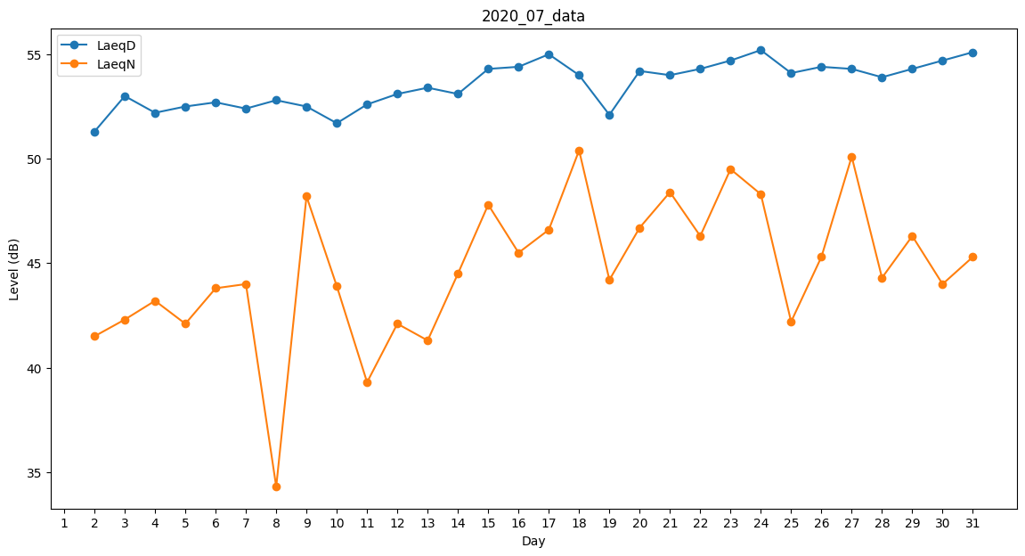
Day | LaeqD | LaeqN
1 | 42.4 | 0
2 | 51.3 | 41.5
3 | 53 | 42.3
4 | 52.2 | 43.2
5 | 52.5 | 42.1
6 | 52.7 | 43.8
7 | 52.4 | 44
8 | 52.8 | 34.3
9 | 52.5 | 48.2
10 | 51.7 | 43.9
11 | 52.6 | 39.3
12 | 53.1 | 42.1
13 | 53.4 | 41.3
14 | 53.1 | 44.5
15 | 54.3 | 47.8
16 | 54.4 | 45.5
17 | 55 | 46.6
18 | 54 | 50.4
19 | 52.1 | 44.2
20 | 54.2 | 46.7
21 | 54 | 48.4
22 | 54.3 | 46.3
23 | 54.7 | 49.5
24 | 55.2 | 48.3
25 | 54.1 | 42.2
26 | 54.4 | 45.3
27 | 54.3 | 50.1
28 | 53.9 | 44.3
29 | 54.3 | 46.3
30 | 54.7 | 44
31 | 55.1 | 45.3

